ESTRUCTURA


 | ESCOLAR 2026

 |  |  |  |  |  |  |  |  |  |  |  |  |  | 2025-05-20
FOTO | ART. |  |  |  |  |  |  |  |  |  |  |  |  | PRECIO
PRODUCTO | MARCA | MATERIALES |  | COLOR | CANTIDAD | TALLA | DETALLE DE CURVA |  |  |  |  |  |  | LISTA
NIÑO |  |  |  |  |  |  |  |  |  |  |  |  |  |  | PA02 | PA03 | PA04 | TOTAL
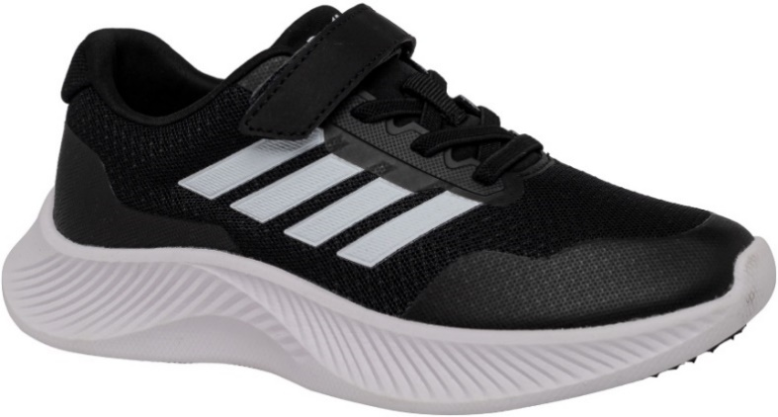
 | 2936 | MALLA / PU
 |  | TEXTIL | 20 | FULL NEGRO |  | 35 - 40
 |  | TEXTIL |  |  |  |  | 35 | 36 | 37 | 38 | 39 | 40
 | UNS | PHYLON / GOMA |  | PLANTILLA HONECOMB |  |  | 2 | 3 | 4 | 3 | 2 | 1 | 15 | 15,490
MUJER
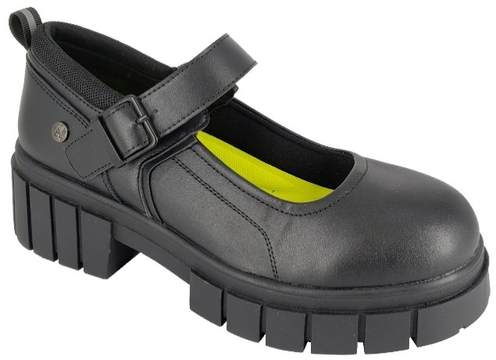 | 3041 | PU | 02 | NEGRO |  | 36 - 41 | 36 | 37 | 38 | 39 | 40 | 41
 |  | TEXTIL |  |  |  |  | 4 | 4 | 3 | 2 | 1 | 1 | 15 | 14,490
 |  | TEXTIL
 | ALQUIMIA | TPR |  | MEMORY FOAM
HOMBRE
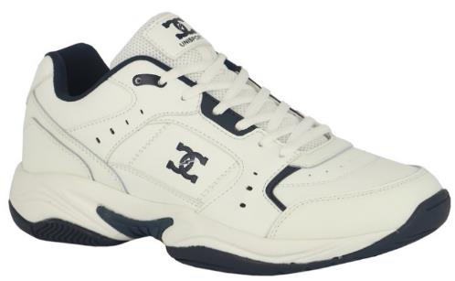
 | 9868 | CUERO / PU | 02 | FULL NEGRO
 |  | TEXTIL | 05 | BLANCO / AZUL |  | 39 - 44
 |  | TEXTIL |  |  |  |  | 39 | 40 | 41 | 42 | 43 | 44
 | UNS | PHYLON / GOMA |  | PLANTILLA HONECOMB |  |  | 2 | 3 | 3 | 3 | 2 | 2 | 15 | 15,990
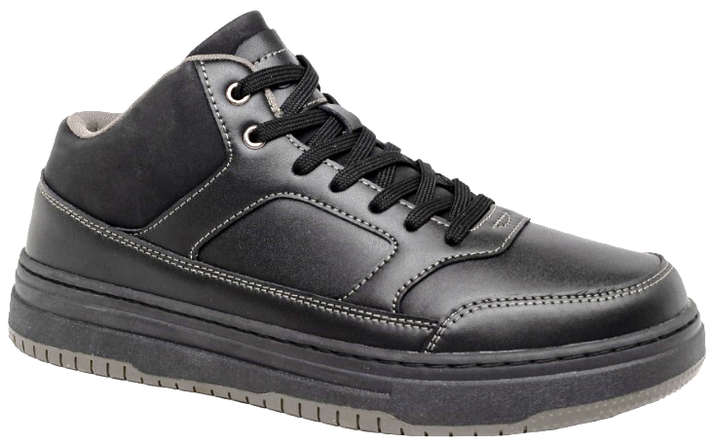
 | 9884 | CUERO / PU | 02 | NEGRO
 |  | TEXTIL |  |  |  | 39 - 44
 |  | TEXTIL |  |  |  |  | 39 | 40 | 41 | 42 | 43 | 44
 | UNS | TPR |  | PLANTILLA HONECOMB |  |  | 2 | 3 | 4 | 3 | 2 | 1 | 15 | 15,990

